상품제안서
아이리버 에어랩 발마사지기 | 상품코드: S43497

 |  |  |  |  |  |  | 02-713-8555 | www.synergygift.co.kr
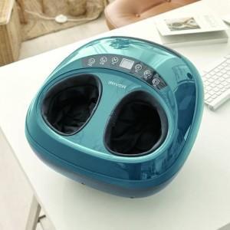 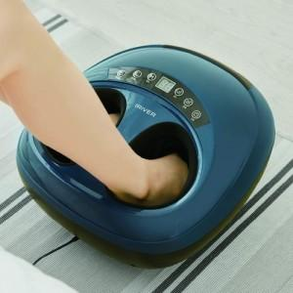 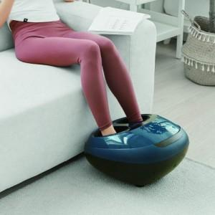

【상세/제작정보】

【인쇄/포장옵션】 | 레이저 / 포장불가능

【공급단가】 | 수량 | 10~ | 50~ | 100~ | 200~ | 300~
*VAT별도 | 단가 | 66,600원 | 62,300원 | 60,700원 | 59,600원 | 58,500원

【상품 URL】 | https://www.synergygift.co.kr:443/src/goods_detail.php?gdno=43497

